Sheet1
654018, г. Новокузнецк, ул. Тупик 3 км, № 14; 654041, г. Новокузнецк, а\я 389
ИНН: 4253010825; КПП: 425301001;р/с 40702810756060000328; БИК: 043207782; Кемеровский РФ ОАО «Россельхозбанк»; к/с: 30101810800000000782; тел./ф 8-800-333-2770;ОГРН:1124253007713

Прайс лист на Установку Fashion grower и комплектующие

Наименование | Единица измерения | Крупный опт/от 100 000 рублей | Опт/ от 50 000 рублей | Опт/ от 25 000 рублей | Дропшиппинг | Рекомендуемая розничная цена
Fashion grower | штука | 850.00р. | 1,150.00р. | 1,303.45р. | 1,417.50р. | 1,890.00р.
Набор для выращивания "Салат" | штука | 200.00р. | 260.00р. | 323.45р. | 351.75р. | 469.00р.
Набор для выращивания "Базилик" | штука | 300.00р. | 380.00р. | 482.07р. | 524.25р. | 699.00р.
Набор для выращивания "Рукола" | штука | 200.00р. | 260.00р. | 323.45р. | 351.75р. | 469.00р.
Набор для выращивания "Кухонные травы" | штука | 350.00р. | 440.00р. | 551.03р. | 599.25р. | 799.00р.

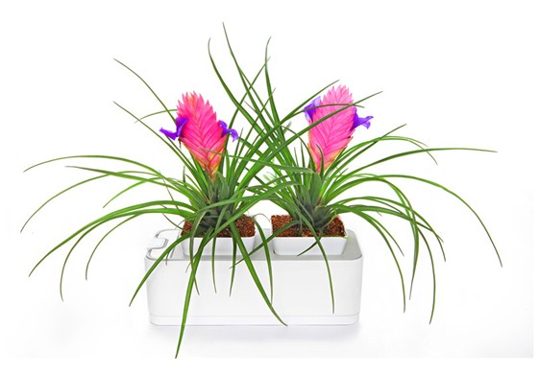
Перечень комплектующих постоянно расширяется, перед оформлением заказа всегда запрашивайте обновленный прайс лист или проверяйте обновления на нашем сайте www.домашний-сад.рф
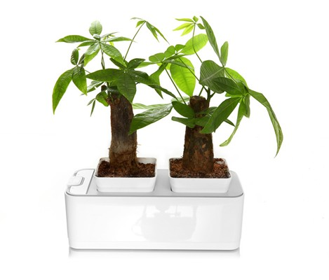
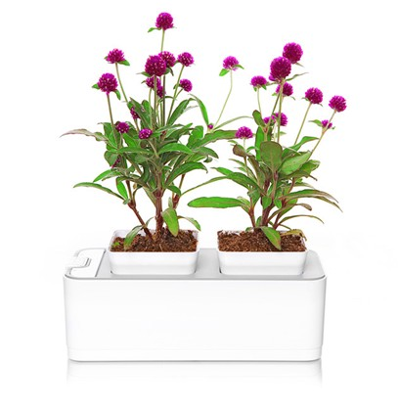

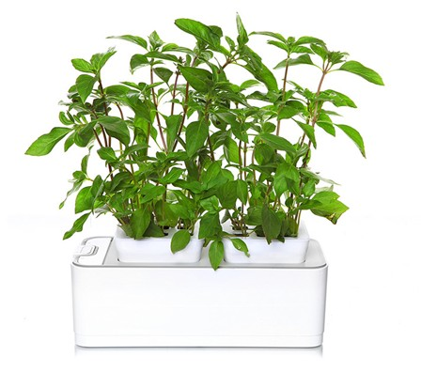
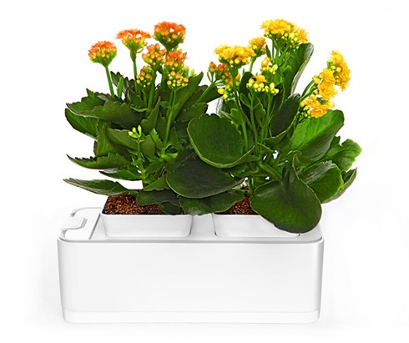
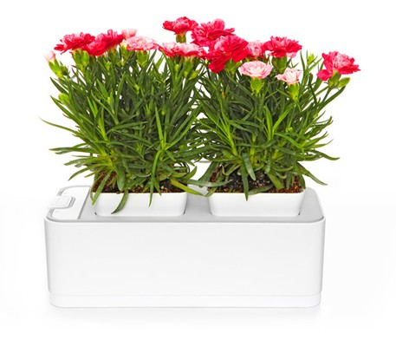

Ждем ваш звонок!
С уважением,
коммерческий директор ООО «Домашний сад»
Бурин Константин Владимирович тел. 8-923-628-00-30
e-mail: director@fastgarden.ru

